SISTEMA_FRECUENCIA_TRANSPORTE
 | REPORTE FOTOGRÁFICO - Radio Frecuencia y Transporte
Nombre de la Estacion: | CARMEN_ALTO
Nombre de Localidad: | NUEVO IMPERIAL
Fecha: | 29/05/2026 - 29/05/2026
Direccion: | CP CARMEN ALTO
ID site: | LI4773
CRQ: | CRQ000000074703
Sticker Año mantenimiento |  |  | Letrero de Localidad beneficiaria o GPS
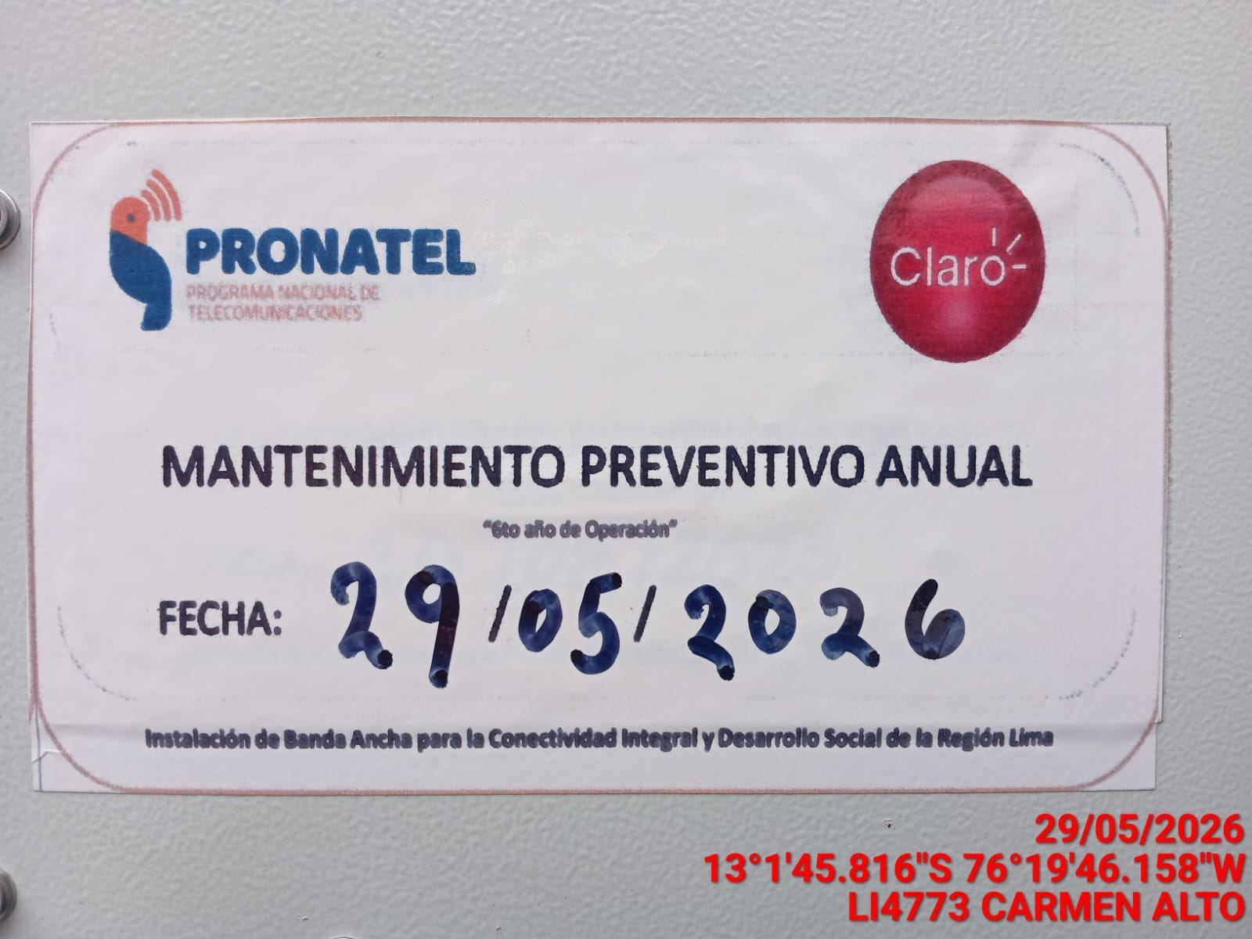 |  |  | 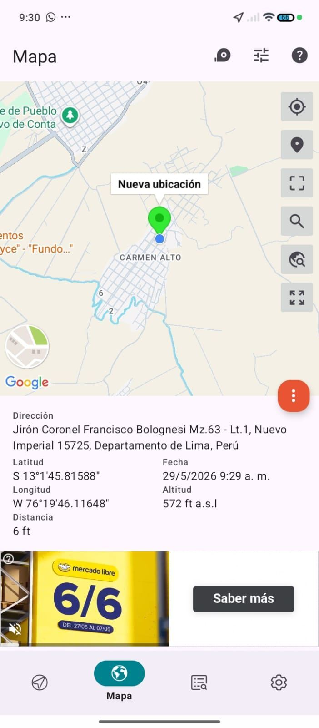

EQUIPO BBU, ROUTER O MW: VERIFICAR ESTADO DE EQUIPOS, LED DE ALARMAS, LIMPIEZA TECNICA Y SOPLETADO
ANTES |  | DURANTE |  | DESPUES
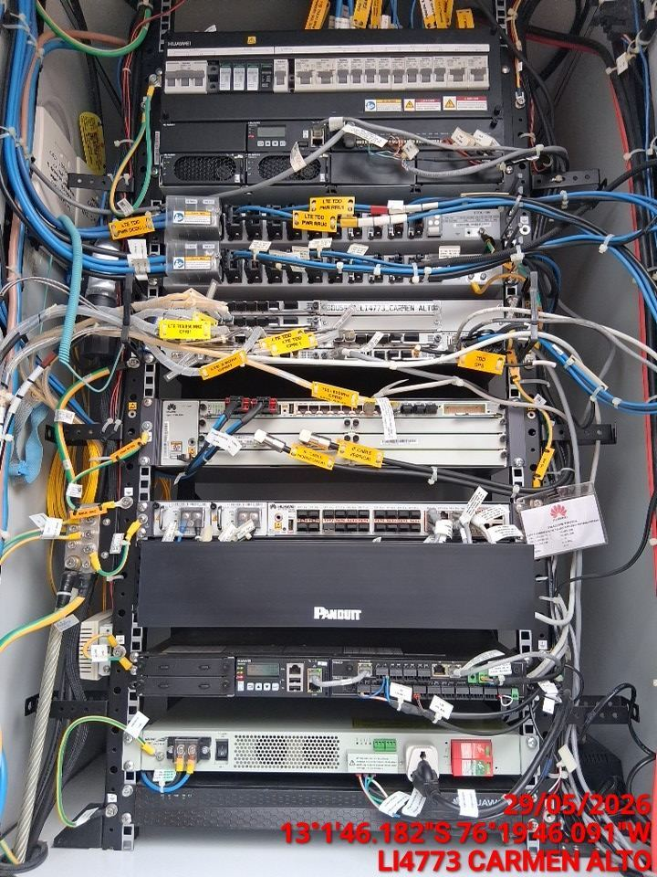 |  | 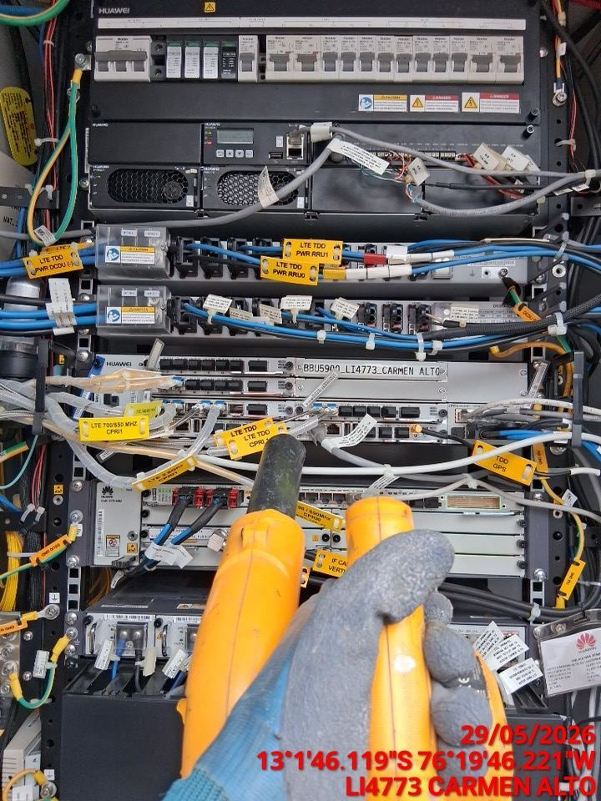 |  | 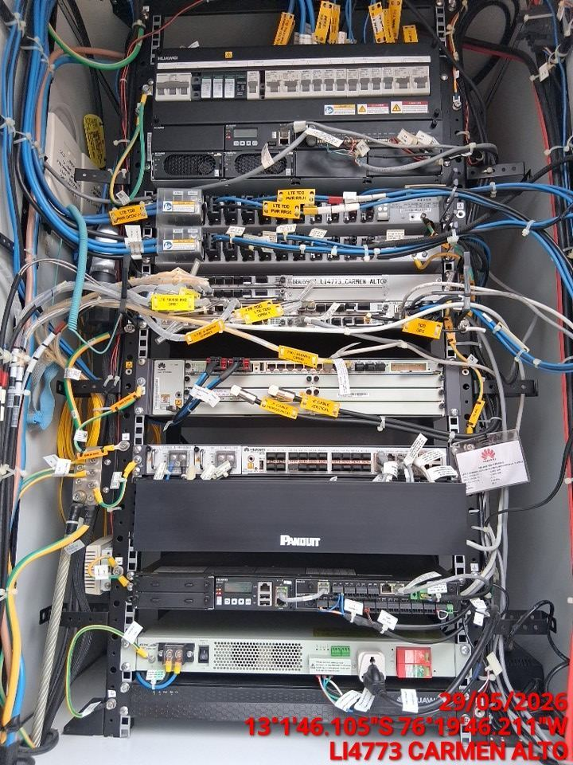

AJUSTE DE ELEMENTOS Y CONEXIONES
ANTES |  | DURANTE |  | DESPUES
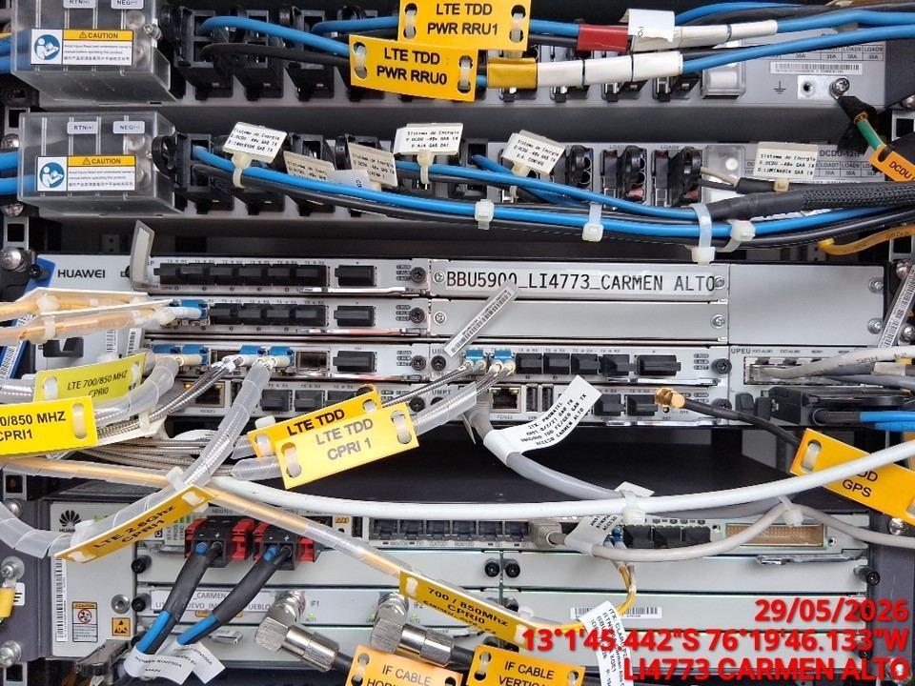 |  | 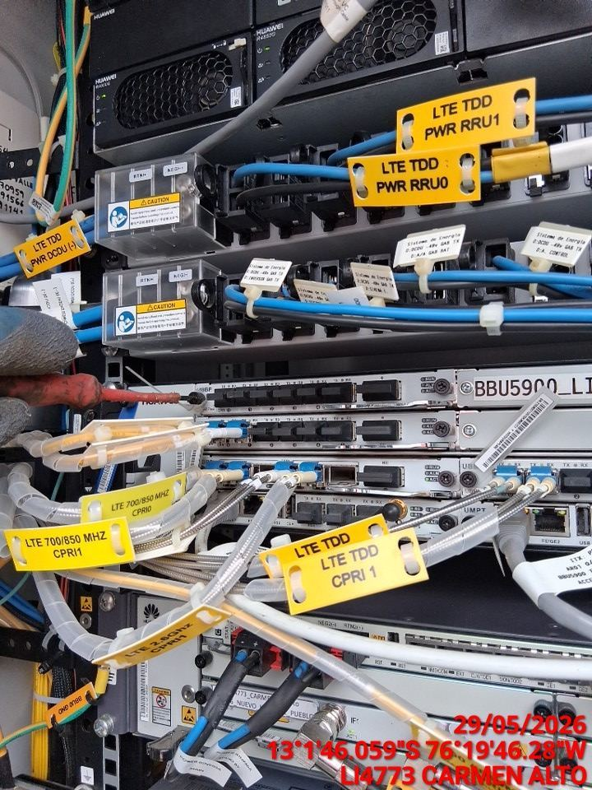 |  | 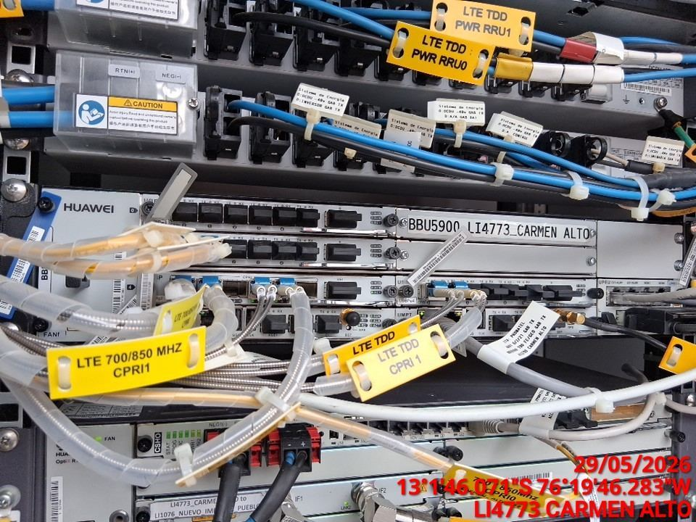

CABLES: LIMPIEZA TECNICA Y ORDENAMIENTO DE CABLES
ANTES |  | DURANTE |  | DESPUES
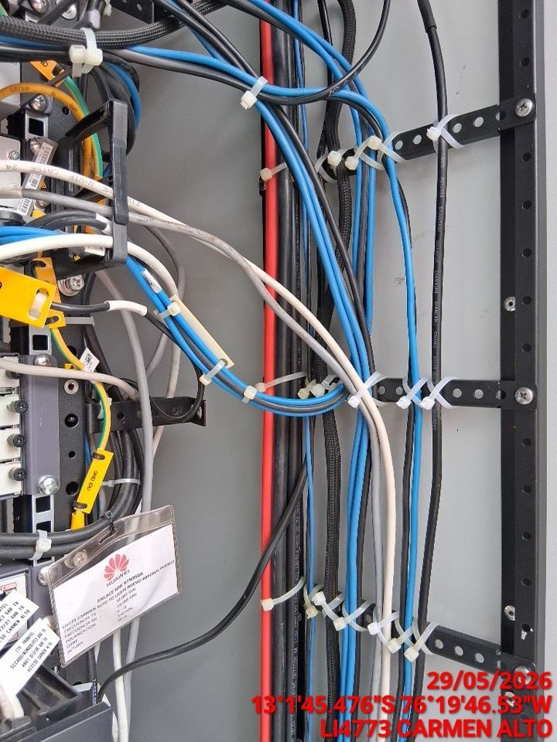 |  | 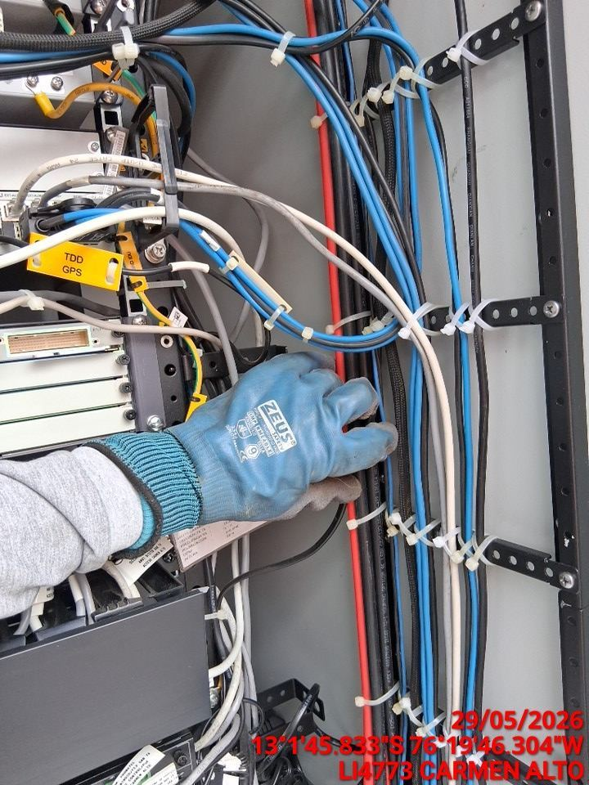 |  | 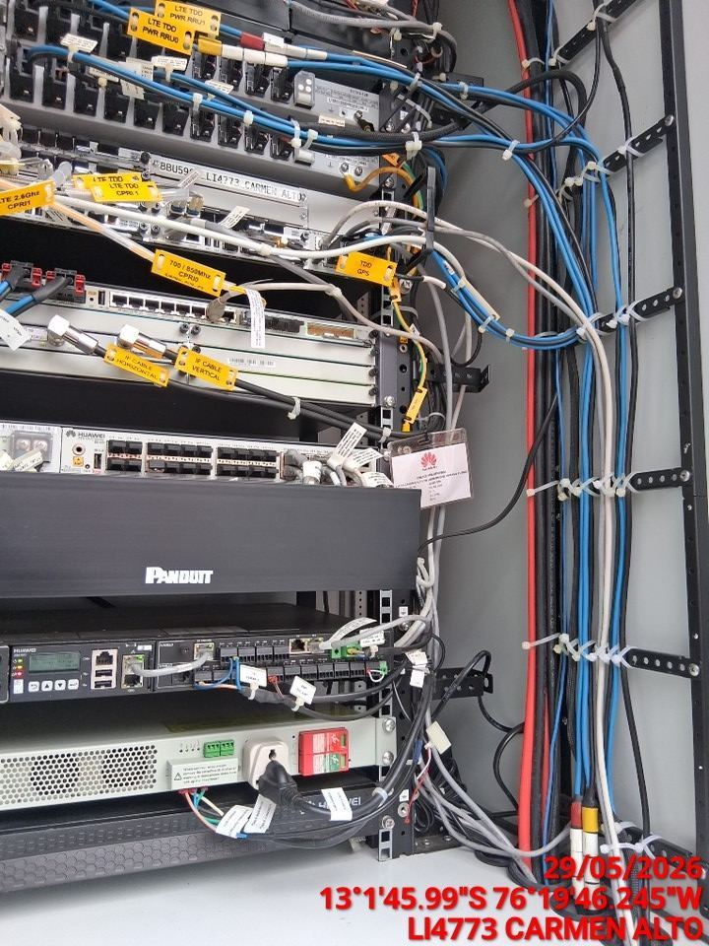

VERIFICACION Y AJUSTE DE ATERRAMIENTO
ANTES |  | DURANTE |  | DESPUES
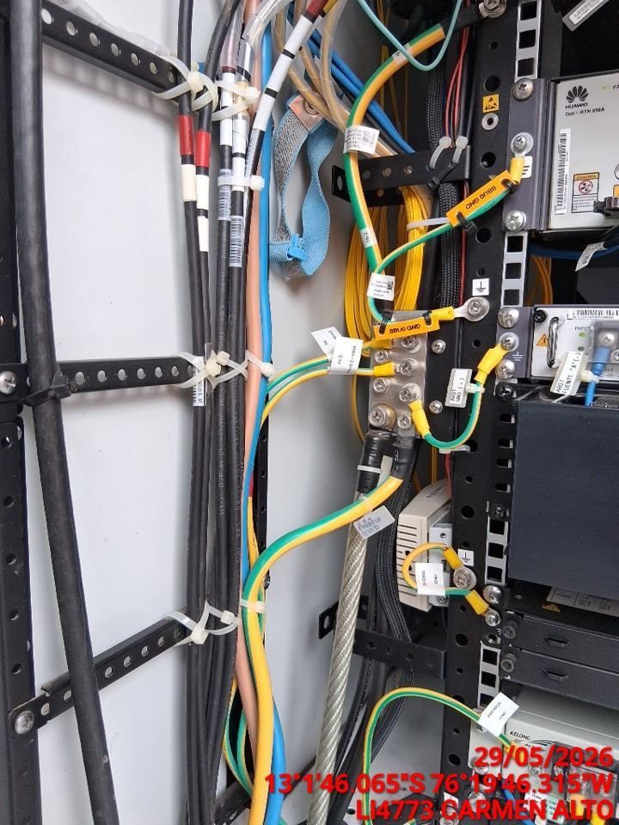 |  | 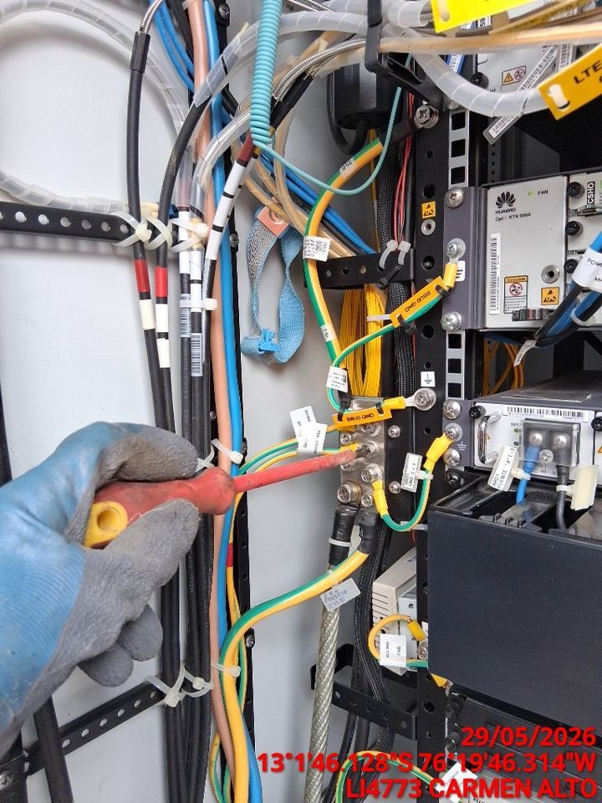 |  | 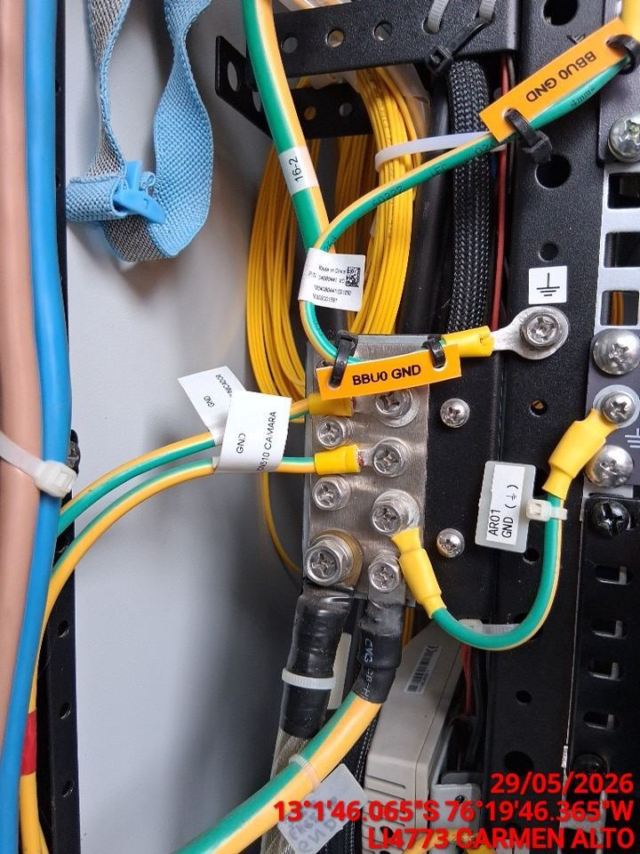

VERIFICAR ESTADO DE CONECTORES Y CABLES RRU
ANTES |  | DURANTE |  | DESPUES
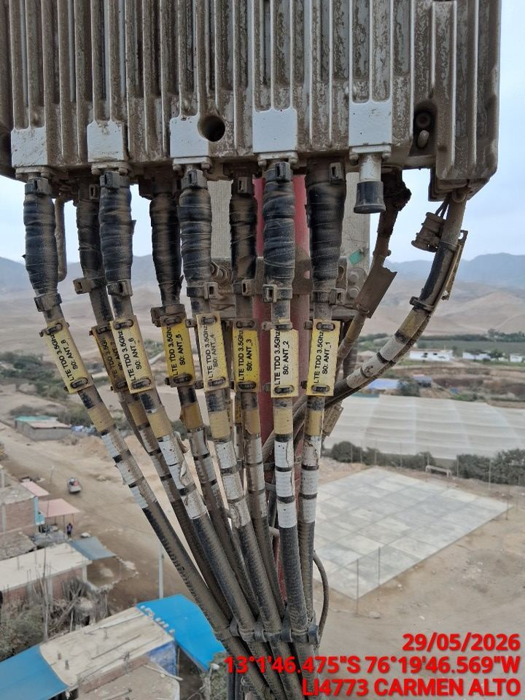 |  | 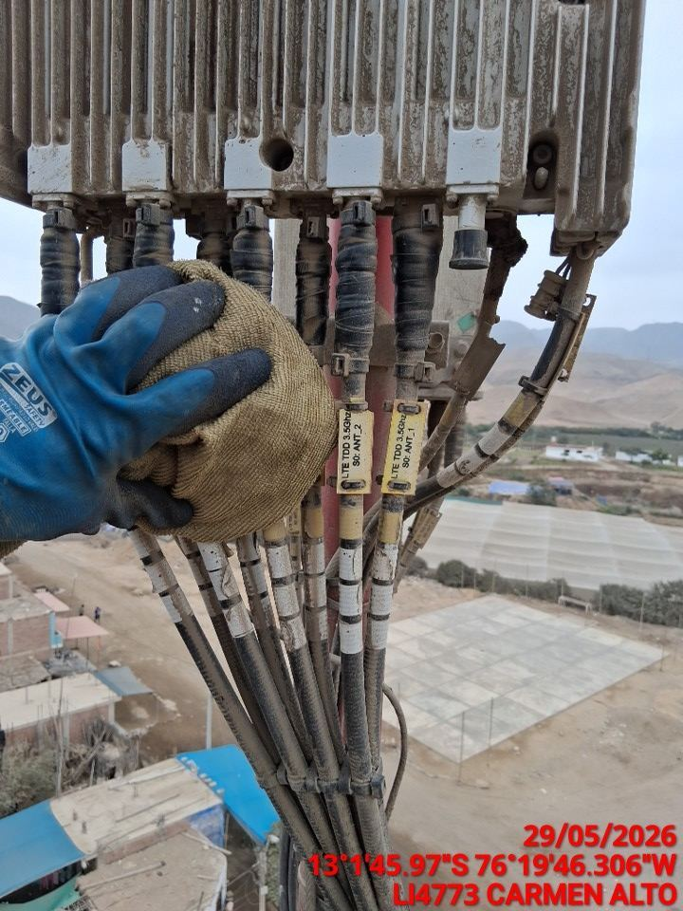 |  | 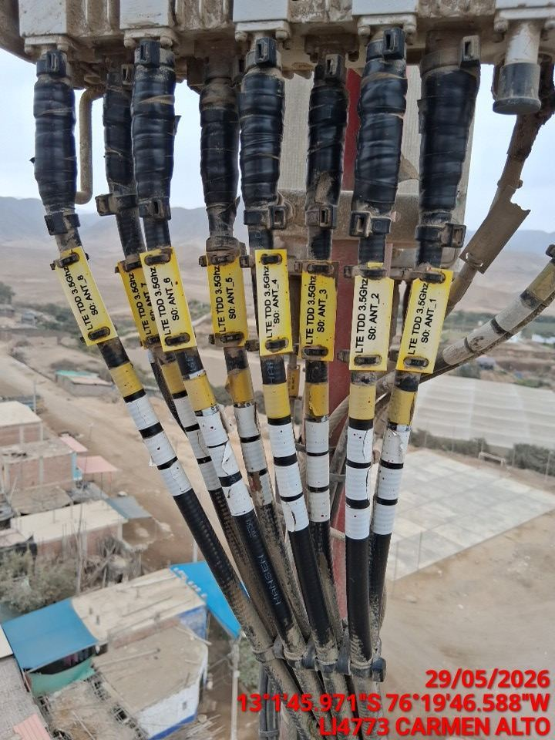

VERIFICAR ESTADO DE CONECTORES Y CABLES ODU
ANTES |  | DURANTE |  | DESPUES
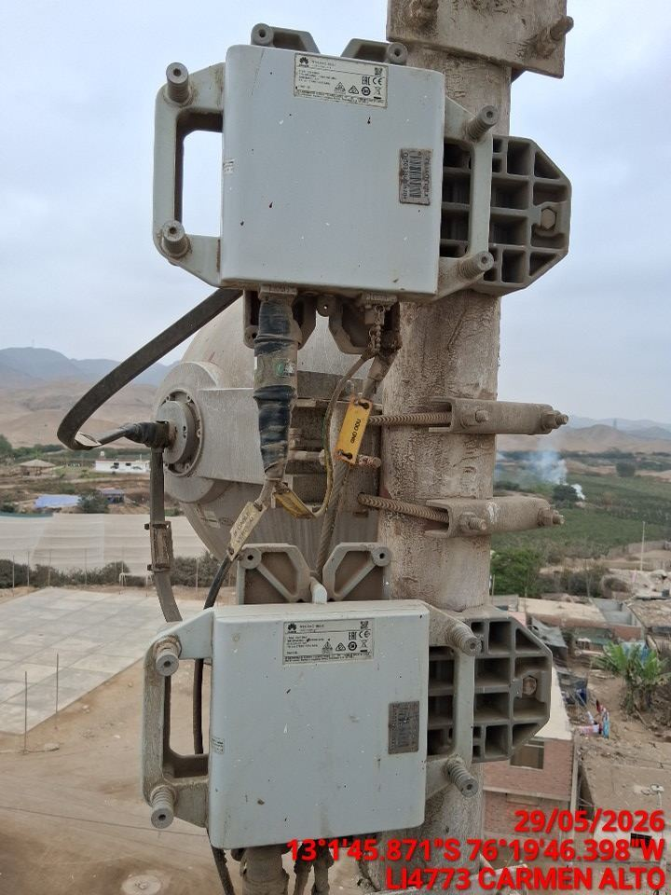 |  | 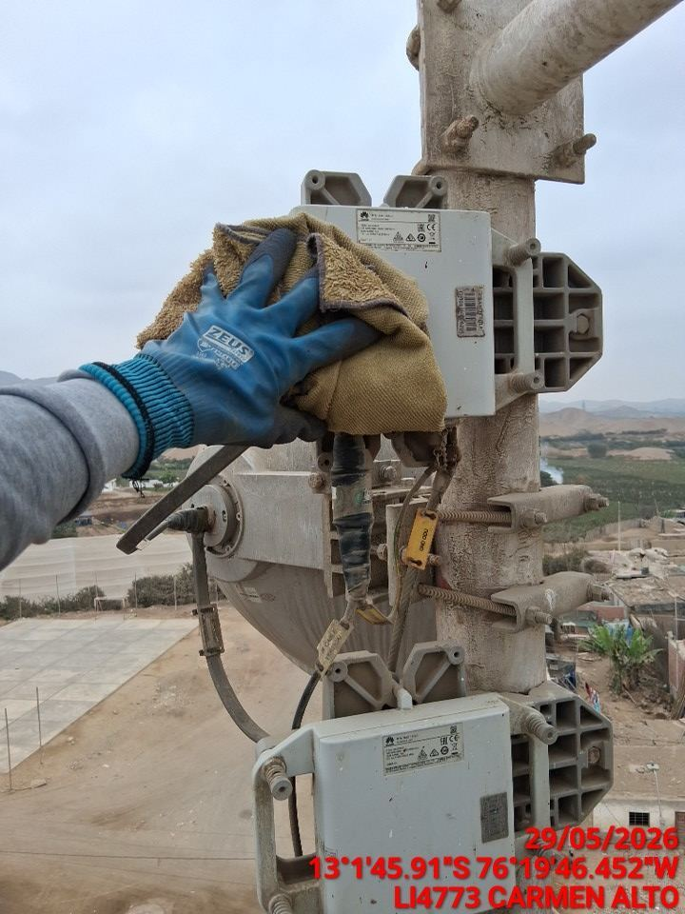 |  | 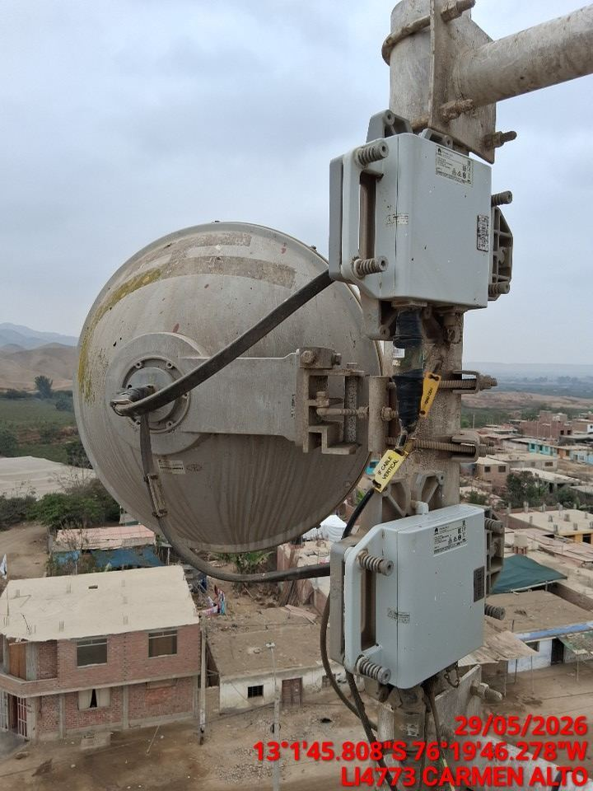

MEDIR EL VSWR MEDIANTE SOFTWARE
ANTES |  | DURANTE |  | DESPUES
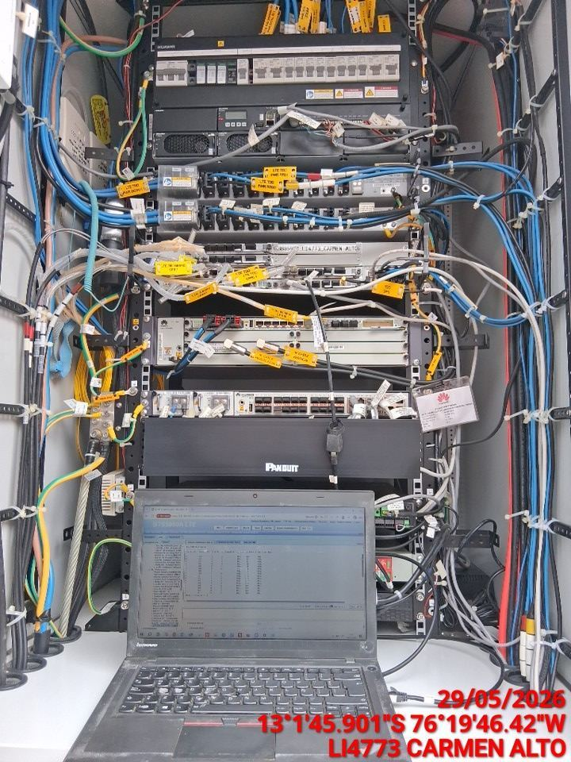 |  | 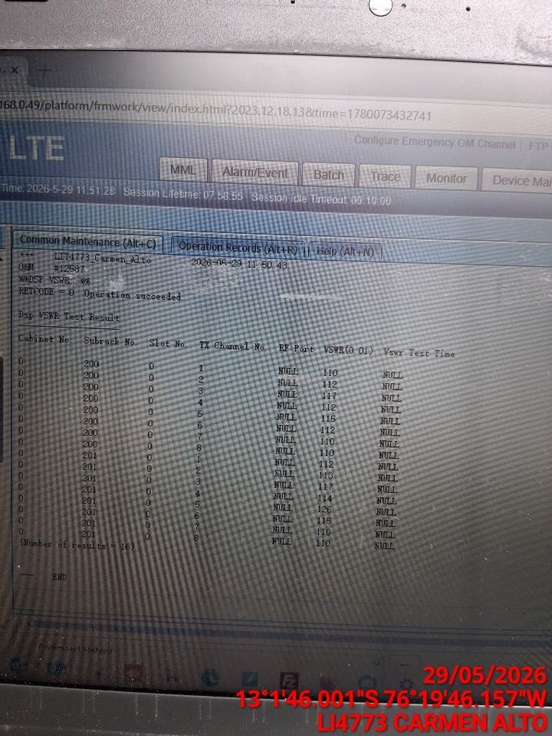 |  | 